Datos personales
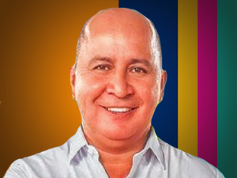

Nombres: | Simón Bolívar
Apellidos: | Mieles Pinargote
Facebook: | https://www.facebook.com/p/Bolivar-Mieles-100086885043509/
Twitter:
Descripción:

